בדיקת פטור מחישוב רוחב סדק
בס"ד
 | מחשבון לבדיקת פטור מחישוב רוחב סדק במוטות זיון | סעיפים 6.3.2.1 - 6.3.2.2

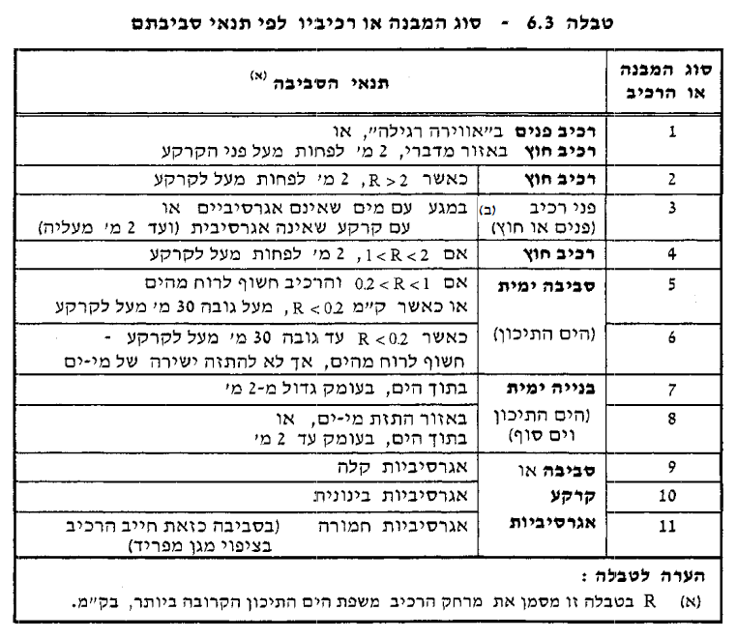
 | נתונים |  | חישוב קוטר מקסימלי

 | פלדה | פ-500 | d [mm] | 550
 | h [mm] | 650 | K(6.8) | 0.65
 | ds [mm] | 100 | K | 1.00
 | As [mm2] | 1200 | σs [MPa] | 87.08
 | סוג מבנה או רכיב | 1 | קוטר מקסימלי (טבלה (6.6) [mm] | 36
 |  |  | קוטר מקסימלי [mm] | 36
 | רוחב סדק מקסימלי [mm] | 0.3
 | עומס לקביעת רוחב סדק | F_sus | תנאים לפטור מחישוב רוחב סדק
 | M_sus [kNm] | 50
 |  |  | קוטר מקסימלי [mm] | 36
 |  |  | מרחק מקסימלי בין מוטות [mm] | 300

 | מיכאל עמר | תשפ"ד

